首期
TOREAD-首件（首批）检验报告书
订单类别 | 探路者 |  | 合同签订方 |  | 青岛华和店集针织有限公司 |  | 生产工厂 | 青岛华和针织有限公司
订单基础信息 |  |  | 生产•出货进度 |  |  |  | 指示•确认资料
款号 | TAJJAL81559 |  | 合同交期 |  | 2022.12.5 |  | 产前确认样 |  | 有 | 无
品名 | 男士短袖T恤 |  | 上线日 |  | 2022.11.25 |  | 原辅材料卡 |  | 有 | 无
色/号型数 | 4 | 6 | 缝制预计完成日 |  | 2022.11.28 |  | 大货面料确认样 |  | 有 | 无
订单数量 | 6302 |  | 包装预计完成日 |  | 2022.11.30 |  | 印花、刺绣确认样 |  | 有 | 无
 |  |  | 预计发货时间 |  | 2022.12.03 |  | 洗唛、合格证指示资料 |  | 有 | 无
确认资料缺失内容说明：
【工艺确认】
原材料 | 正 | 误 |  | 印、绣花 | 正 | 误 | 无此工艺 | 洗水唛 | 正 | 误
辅料使用 | 正 | 误 |  | 胶膜工艺 | 正 | 误 | 无此工艺 | 合格证 | 正 | 误
制作工艺 | 正 | 误 |  | 压胶水压 | OK | NG | 无此工艺 | 缝纫用线 | 正 | 误
补充事项：
【面料品质确认】
物性检测 | OK | NG |  | 面料颜色 | OK | NG |  | 互染测试 | OK | NG
外观查验 | OK | NG |  | 面料缸差 | OK | NG |  | 水洗缩率 | OK | NG
问题描述：
【裁剪完成情况】
①裁剪完成比例（%）：
号型 颜色 |  |  | 120 | 130 | 140 | 150 | 160 | 170 |  | 未裁齐原因
 |  |  | 80% | 50% | 50% | 50% | 50% | 50%

【成品检查明细】★颜色、数量需要写清楚
深灰：M规格15件

【规格确认】
①规格测量明细以插入附件形式列明，并注明洗前洗后规格
②规格异常情况 |  | 有 | 无 | 备注：
【问题点与指导项目】 ★的问题应添加照片说明（包括成品及半成品检查）
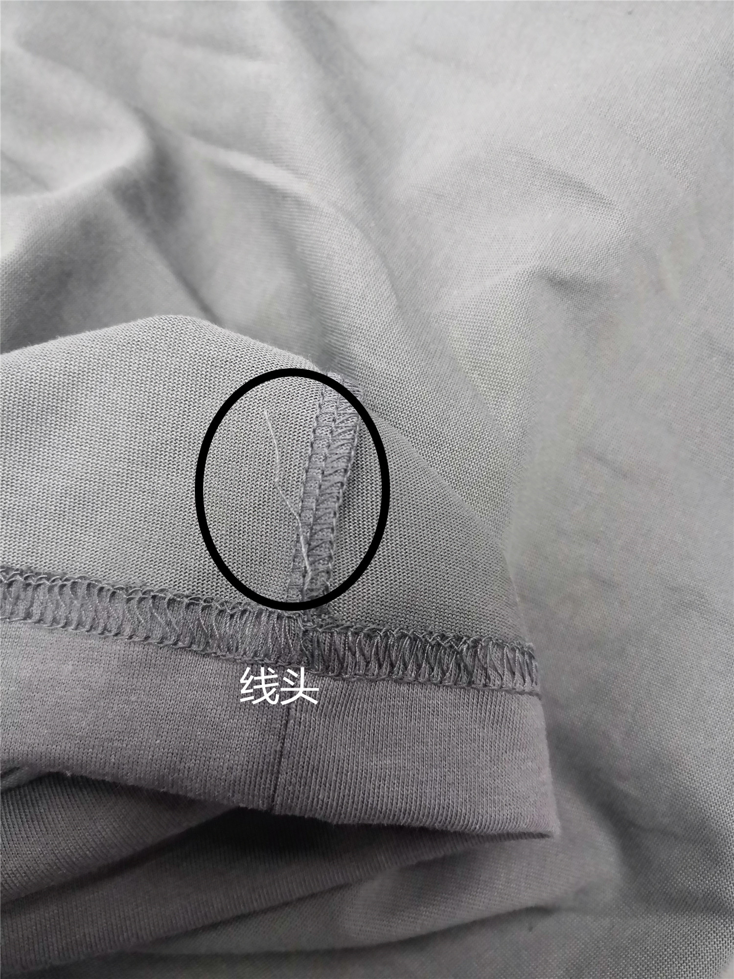
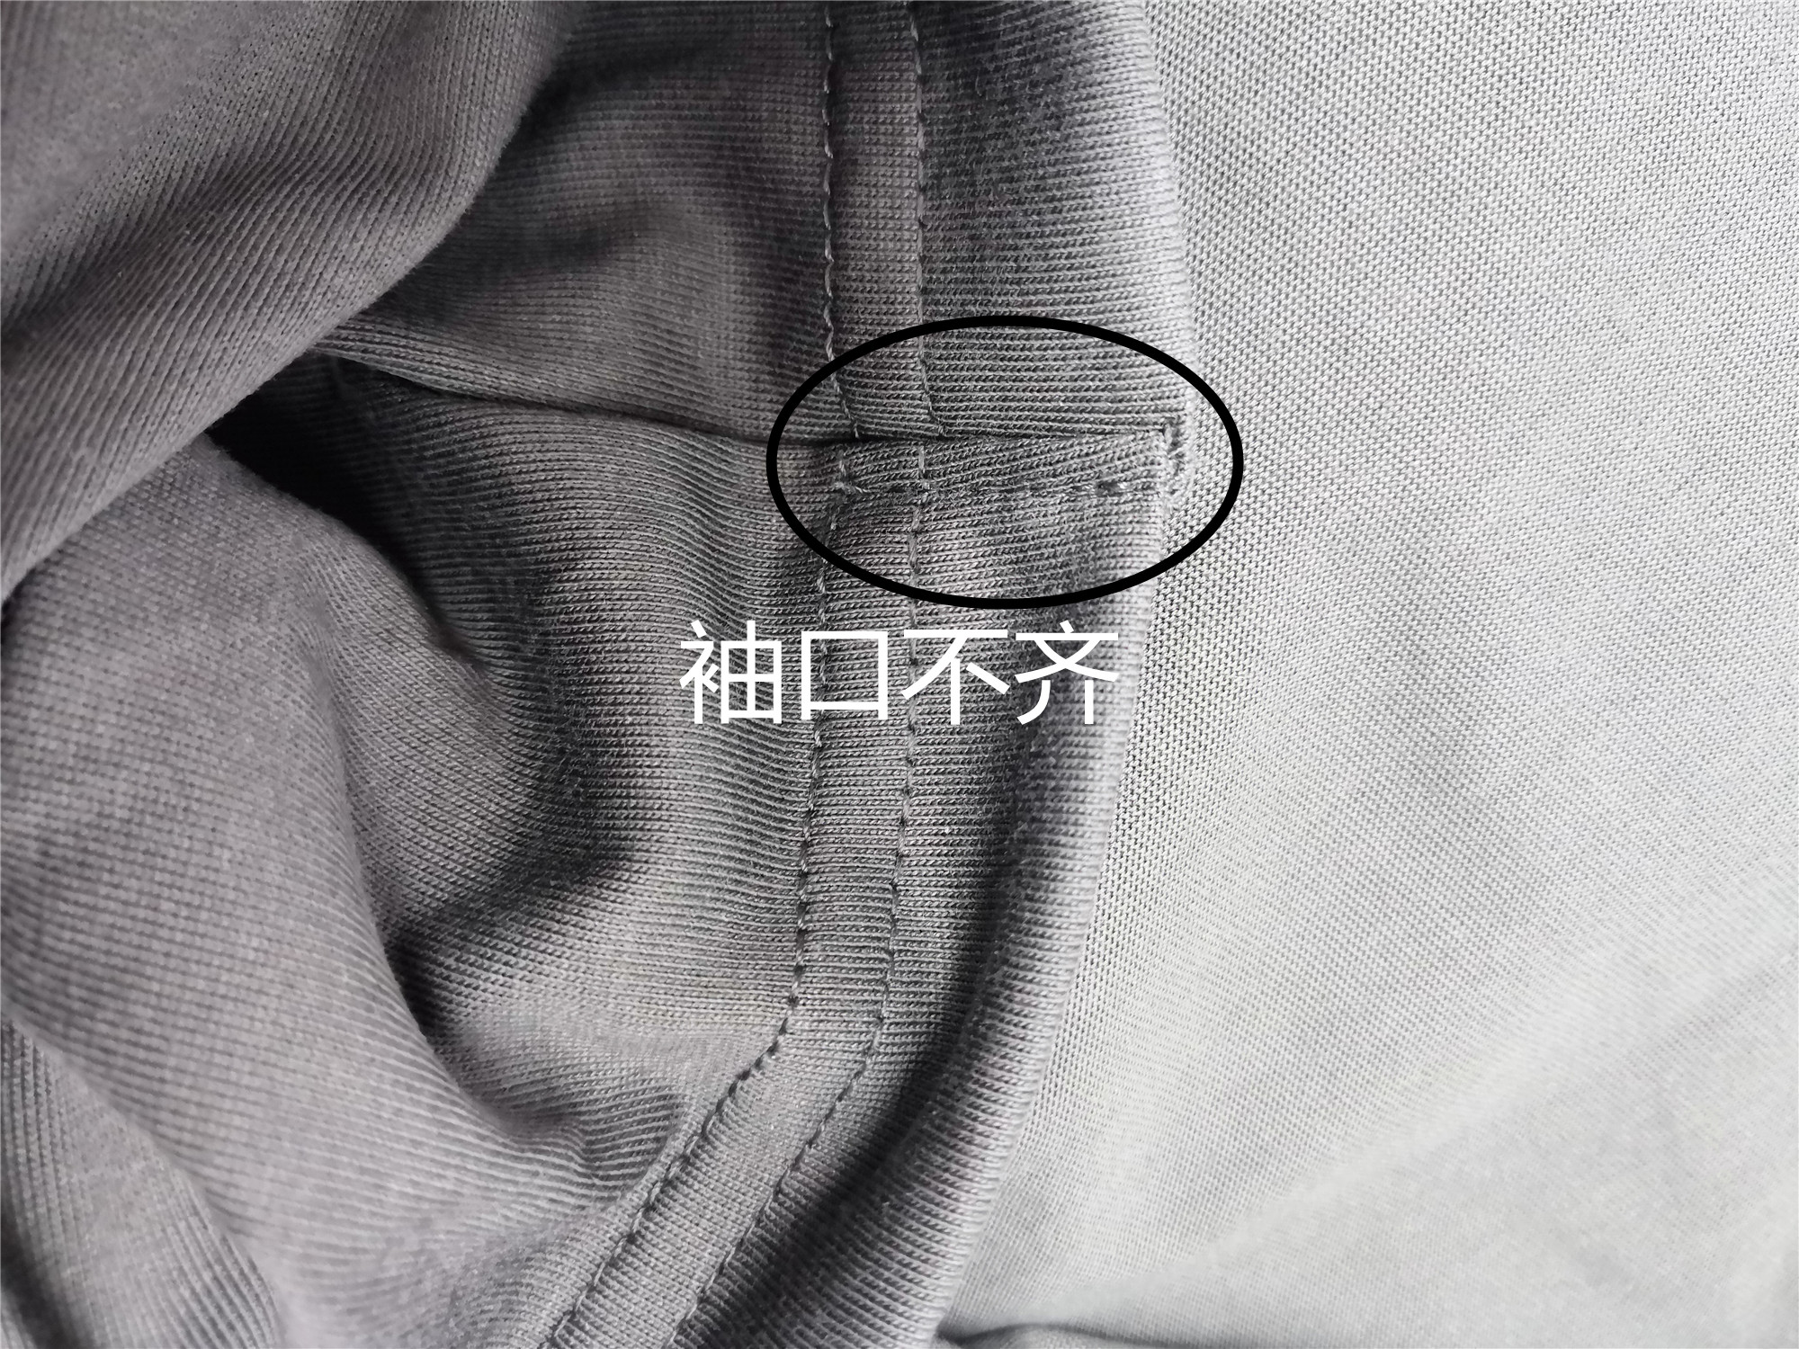
1.袖口结不齐
2.线头

以上问题请及时改正。
【耐洗水确认】
粘衬 | OK | NG | 无此工艺 | 胶膜 | OK | NG | 无此工艺 | 扭曲 | OK | NG
印、绣花 | OK | NG | 无此工艺 | 压胶水压 | OK | NG | 无此工艺 | 水洗缩率 | OK | NG
补充事项：
【重大改善说明及整改复核时间】

检验部门 |  |  | 检验担当 | 马斐斐 | 查验时间 | 2022-11-29 | 工厂负责人 |  | 刘娜娜
【整改结果】

检验部门 | 华和品控QC |  | 检验担当 |  | 复核时间 |  | 工厂负责人

中期
TOREAD-QC中期检验报告书
订单类别 | 探路者 |  | 合同签订方 |  | 青岛华和店集针织有限公司 |  | 生产工厂 | 青岛华和针织有限公司
订单基础信息 |  |  | 生产•出货进度 |  |  |  | 指示•确认资料
款号 | TAJJAL81559 |  | 合同交期 |  | 2022.2.10 |  | 首件检验报告 |  | 有 | 无
品名 | 男士短袖T恤 |  | 裁剪完成数量 |  | 6302 |  | 首件检验未尽事项 |  | 有 | 无
色/号型数 | 4 | 6 | 缝制完成数量 |  | 3378 |  | 首件检验未尽事项内容
订单数量 | 6302 |  | 包装完成数量 |  | 2396
 |  |  | 预计发货时间 |  | 2022.2.8
【附属资料确认】
原材料 | 正 | 误 |  | 洗水唛 | 正 | 误 |  | 印、绣花 | 正 | 误
辅料使用 | 正 | 误 |  | 合格证 | 正 | 误 |  | 缝纫用线 | 正 | 误
备注：
【检验明细】：检验明细（要求齐色、齐号至少10件检查）
灰湖绿：S 3件 |  |  |  | 黑色：M 3件 |  |  |  | 深灰：L 3件
灰湖绿：3XL 3件 |  |  |  | 黑色：2XL 3件 |  |  |  | 深灰：XL 3件

【耐水洗测试】：耐洗水测试明细（要求齐色、齐号）
灰湖绿：S 1件 |  |  |  | 黑色：M 1件 |  |  |  | 深灰：L 1件
灰湖绿：3XL 1件 |  |  |  | 黑色：2XL 1件 |  |  |  | 深灰：XL 1件

【规格确认】
①规格测量明细以插入附件形式列明，并注明洗前洗后规格
②规格异常情况 |  | 有 | 无
说明：

【耐洗水确认】
粘衬 | OK | NG | 无此工艺 | 胶膜 | OK | NG | 无此工艺 | 扭曲 | OK | NG
印、绣花 | OK | NG | 无此工艺 | 压胶水压 | OK | NG | 无此工艺 | 水洗缩率 | OK | NG
补充事项：

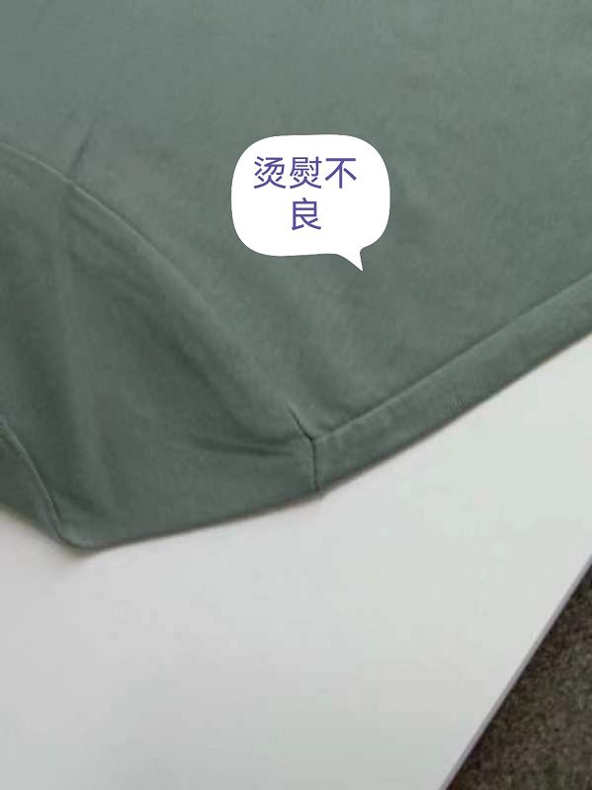
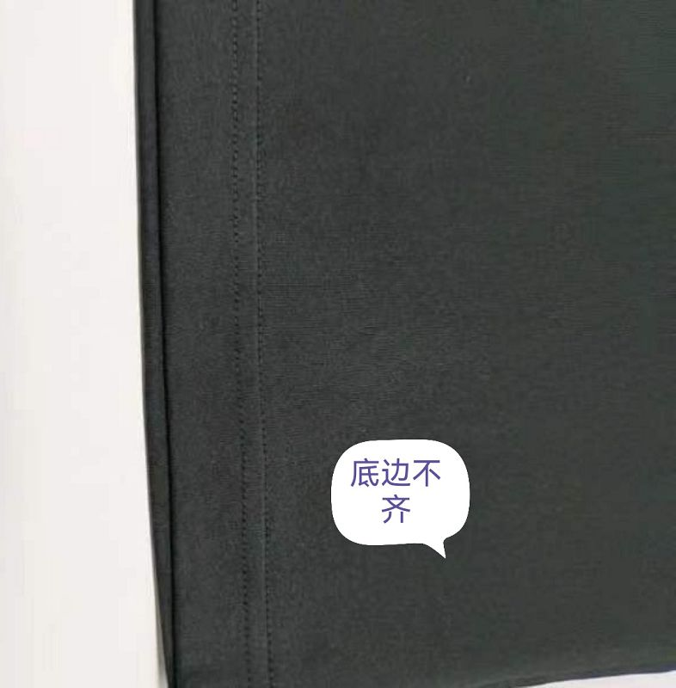
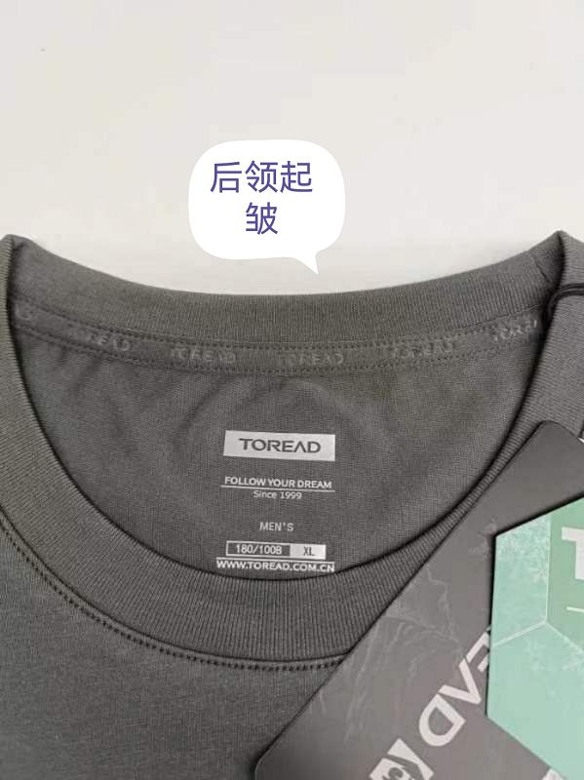
【问题点与指导项目】 ★的问题应添加照片说明
1.烫熨不良1件
2.底边不齐1件
3.后领起皱1件
共3件

以上问题已及时返修处理。
以上问题请及时改正。
【整改的严重缺陷及整改复核时间】
备注：

检验部门 |  |  | 检验担当 | 马菲菲 | 查验时间 | 2022.12.15 | 工厂负责人 |  | 刘娜娜
【整改结果】

检验部门 | 华和品控QC |  | 检验担当 |  | 查验时间 |  | 工厂负责人

